信用交易
融资融券市场交易数据统计(2023-03-30)

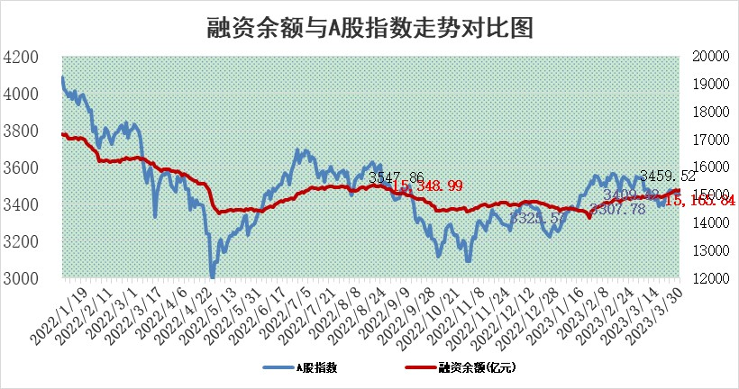
标的证券 | 融资融券余额（亿元） | 融资余额（亿元） | 融券余额（亿元） | 融资买入额（亿元） | 融资融券规模变化（亿元） | 融资余额增幅(‰) | 融券余额增幅(%)
统计数据 | 16,102.77 | 15,165.84 | 935.82 | 777.74 | -3.82 | 0.60 | -1.36

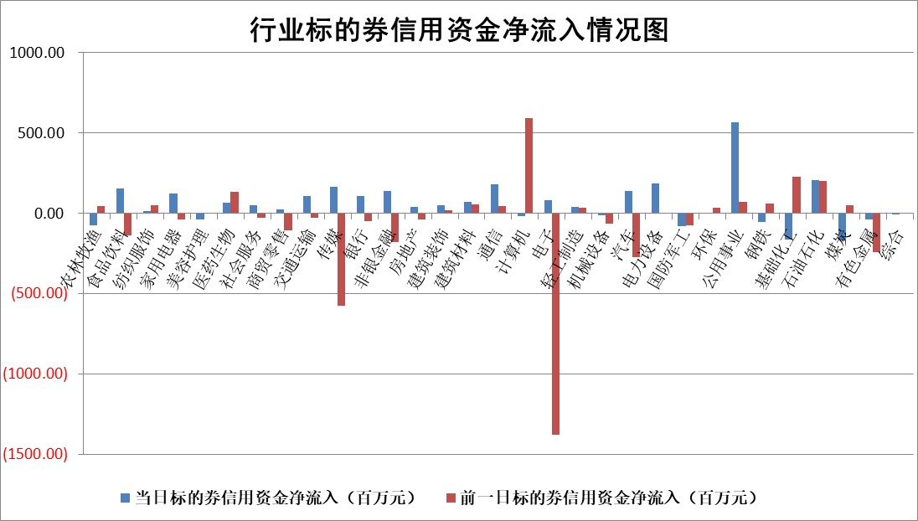

标的基金代码 | 标的基金简称 | 融资余额/市值(%) | 融资余额增幅(%) | 融资买入额/成交金额(%) | （融资余额净增额-融券余额净增额）/市值(‱) | 融券余额降幅(%) | ABS[（融资余额净增额-融券余额净增额）/市值净增额-1](%)
159902 | 华夏中小板ETF | 0.00 | 0.00 | 0.00 | 0.00 | 0.00 | 100.00
159915 | 易方达创业板ETF | 2.63 | -3.25 | 2523.85 | -9.10 | -3.06 | 120.08
159919 | 嘉实沪深300ETF | 4.58 | 1.49 | 2.08 | 7.71 | 8.38 | 94.74
159920 | 华夏恒生ETF | 72.32 | -0.11 | 3.59 | -7.96 | -0.35 | 104.03
159922 | 嘉实中证500ETF | 0.71 | 3.63 | 122.04 | 2.65 | 0.02 | 99.14
159925 | 南方沪深300ETF | 0.02 | -22.88 | 0.00 | -0.62 | 0.00 | 100.81
159928 | 消费ETF | 0.73 | -1.39 | 1.06 | -1.44 | -4.10 | 101.27
159934 | 易方达黄金ETF | 393.99 | 0.29 | 62.76 | 113.06 | 0.00 | 494.12
159939 | 全指信息技术ETF | 0.51 | -13.11 | 205.69 | -7.64 | 0.00 | 91.34
159940 | 全指金融地产ETF | 0.18 | 3.96 | 0.04 | 0.70 | 0.00 | 97.90
159995 | 半导体芯片ETF | 1.69 | -5.39 | 204.82 | -9.87 | -1.11 | 62.21
159997 | 天弘中证电子ETF | 1.25 | -1.84 | 2.56 | -2.35 | -0.10 | 105.07
159998 | 天弘中证计算机主题ETF | 0.49 | -1.76 | 0.15 | -0.87 | 0.00 | 99.69
510050 | 华夏上证50ETF | 9.94 | -0.24 | 85.45 | -3.54 | -7.12 | 105.90
510180 | 华安上证180ETF | 0.46 | -0.06 | 0.60 | -0.10 | -6.47 | 100.12
510880 | 华泰柏瑞红利ETF | 0.21 | 3.21 | 0.41 | 0.77 | 16.77 | 97.53
510900 | 易方达恒生H股ETF | 99.63 | -0.16 | 6.68 | -16.45 | 0.00 | 141.78
511010 | 5年期国债ETF | 0.00 | 0.00 | 0.00 | 0.00 | 0.00 | 100.00
511380 | 可转债及可交换债券ETF | 7.66 | 3.11 | 15.67 | 23.06 | 0.00 | 79.01
512000 | 全指证券ETF | 6.49 | 2.08 | 41.12 | 13.33 | 0.36 | 82.99
512010 | 沪深300医药卫生ETF | 4.06 | -1.36 | 68.44 | -5.72 | -0.64 | 113.84
512070 | 沪深300非银ETF | 1.65 | 0.91 | 36.97 | 1.69 | 9.44 | 96.07
512400 | 南方中证申万有色金属ETF | 1.30 | 3.02 | 0.30 | 10.22 | 16.97 | 89.42
512580 | 广发中证环保产业ETF | 0.98 | -1.55 | 0.18 | -1.94 | -0.84 | 102.47
512660 | 国泰中证军工ETF | 3.07 | 0.17 | 13.53 | 1.06 | 1.27 | 99.21
512800 | 华宝中证银行ETF | 17.61 | -0.33 | 2.15 | -4.67 | 4.82 | 107.25
512980 | 广发中证传媒ETF | 0.73 | -2.74 | 190.70 | -2.43 | -5.15 | 98.33
515030 | 华夏中证新能源汽车ETF | 2.39 | -2.06 | 26.15 | -5.58 | -1.53 | 107.11
515050 | 华夏中证5G通信主题ETF | 1.01 | 3.04 | 10.39 | 2.81 | -1.10 | 105.12
515070 | 华夏中证人工智能ETF | 2.10 | 1.35 | 13.47 | 2.80 | 0.00 | 101.82
标的股票比较指标 |  | 融资余额/流通A股市值(%) | 融资余额增幅(%) | 融资买入额/成交金额(%) | （融资余额净增额-融券余额净增额）/流通A股市值(‱) | 融券余额降幅(%) | ABS[（融资余额净增额-融券余额净增额）/流通A股市值净增额-1](%)
前十名标的个股 |  | 仁东控股 | 联特科技 | 肇民科技 | 联特科技 | 智立方 | 兴齐眼药
 |  | 莱茵生物 | 仙鹤股份 | 首药控股 | 楚天龙 | 戎美股份 | 圣诺生物
 |  | 全柴动力 | 岱美股份 | 联测科技 | 兆龙互连 | 泰山石油 | 天能股份
 |  | 海兰信 | 邦彦技术 | 晨鸣纸业 | 海天瑞声 | 长阳科技 | 天奈科技
 |  | 数码视讯 | 鸥玛软件 | 金达莱 | 东方国信 | 商络电子 | 望变电气
 |  | 永信至诚 | 荣盛石化 | 三元生物 | 新华网 | 吉鑫科技 | 拓维信息
 |  | 亚通股份 | 新华网 | 亚通股份 | 福晶科技 | 吉林化纤 | 博力威
 |  | 司尔特 | 金山办公 | 农业银行 | 海光信息 | 安联锐视 | 喜悦智行
 |  | 元琛科技 | 阳光诺和 | 永泰能源 | 剑桥科技 | 新瀚新材 | 超卓航科
 |  | 尖峰集团 | 新华联 | 七匹狼 | 四川长虹 | 豆神教育 | 格林精密
后十名标的个股 |  | 泽达易盛 | 博汇科技 | 泽达易盛 | 博汇科技 | 东方创业 | 南亚新材
 |  | 中航机电 | 奥比中光 | 中航机电 | 恒烁股份 | 荣盛石化 | 老白干酒
 |  | 欧派家居 | 美好医疗 | 蓝光发展 | 奥比中光 | 桂林三金 | 三孚新科
 |  | 中国人寿 | 兆新股份 | 搜于特 | 荣信文化 | 上海九百 | 鸿利智汇
 |  | 岱美股份 | 恒烁股份 | 翰博高新 | 科前生物 | 通鼎互联 | 中洲特材
 |  | 苏泊尔 | 华海清科 | 仁东控股 | 东芯股份 | 呈和科技 | 汉仪股份
 |  | 盐津铺子 | 科前生物 | 大名城 | 神思电子 | 恒星科技 | 兆新股份 | ;
 |  | 中信特钢 | 吉祥航空 | 亚太药业 | 亚康股份 | 金钟股份 | 百利科技
 |  | 古井贡酒 | 迪哲医药 | 东旭光电 | 唯万密封 | 保隆科技 | 天益医疗
 |  | 三棵树 | 神思电子 | 中天金融 | 雅艺科技 | 润欣科技 | 北方导航
说明：1.以上普通交易数据和信用交易数据皆以交易日收盘后数据为基准；2.上述标的证券总数据只计算标的证券市场总数据，不包括从标的证券中调出去标的证券数据，所以与交易所公布的总值略有不同； 3.上述行业采用申万一级行业分类；4.以上标的基金和标的个股中比较的6个指标值中：前5个（从左至右）为正向指标，值越大排名越靠前；第6个为逆向指标，值越小，排名越靠前；5.第6个指标中ABS[]表示求绝对值，其主要用于考量信用资金相对净流入对股价相对净变化的贡献程度；6.数据来源：wind，交易所。

 | 证券代码 | 新增融资余额 | 融资买入额 | 融资买入增幅前10
远大智能 | 002689 | 28175353 | 42268582 | 199%
亚太股份 | 002284 | 21555247 | 34242865 | 82%
赛诺医疗 | 688108 | 72122899 | 101076547 | 78%
湖南发展 | 000722 | 66023557 | 137112987 | 75%
柘中股份 | 002346 | 14584119 | 36845980 | 58%
国城矿业 | 000688 | 24683149 | 48240585 | 54%
兆新股份 | 002256 | 1985058 | 4066269 | 52%
凯美特气 | 002549 | 33806472 | 61340055 | 52%
华昌达 | 300278 | 13474542 | 19303225 | 48%
新华联 | 000620 | 27311937 | 39201759 | 43%

 | 证券代码 | 新增融资余额 | 融资买入额 | 融资买入增幅前10
兔宝宝 | 002043 | 73310337 | 89923983 | 334%
捷昌驱动 | 603583 | 26026415 | 31686727 | 262%
湘财股份 | 600095 | 94196837 | 132280449 | 252%
中谷物流 | 603565 | 49103883 | 60098371 | 234%
中青宝 | 300052 | 24215352 | 31377809 | 98%
顾家家居 | 603816 | 138518545 | 188424210 | 78%
喜临门 | 603008 | 31503289 | 48351944 | 77%
财信发展 | 000838 | 10831830 | 17666790 | 74%
苏州银行 | 002966 | 10578096 | 19143736 | 72%
金诚信 | 603979 | 23858538 | 36098133 | 60%

